상품제안서
송월타올 2026 병오년 새해 붉은 말 1매 | 상품코드: S45321

 |  |  |  |  |  |  | 02-713-8555 | www.synergygift.co.kr
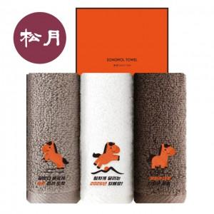

【상세/제작정보】 | <p><span style="font-size: 18.6667px;">※ 자수인쇄는 난이도, 크기, 글자수 등에 의해 비용 변동 될 수 있습니다.(별도문의)​</span>​</p>

【인쇄/포장옵션】 | 실크, 자수 / 포장지포장

【공급단가】 | 수량 | 100~ | 300~ | 500~ | 1,000~ | 3,000~
*VAT별도 | 단가 | 5,130원 | 4,850원 | 4,620원 | 4,500원 | 4,420원

【상품 URL】 | https://www.synergygift.co.kr:443/src/goods_detail.php?gdno=45321

